Sheet1
论文：Text-aware balloon extraction from manga
序号 | 施引论文 | 期刊名称 | 年份 | 期刊/会议等级 | 作者1：姓名/学校/学术头衔（国内外院士、Fellow） | 作者2：姓名/学校/学术头衔（国内外院士、Fellow） | 作者3：姓名/学校/学术头衔（国内外院士、Fellow） | 作者4：姓名/学校/学术头衔（国内外院士、Fellow） | 作者5：姓名/学校/学术头衔（国内外院士、Fellow） | 作者6：姓名/学校/学术头衔（国内外院士、Fellow） | 作者7：姓名/学校/学术头衔（国内外院士、Fellow） | 文论首页截图（高清图） | 论文引用出处截图（高清图） | 论文引用描述
1 | A corner-clustering method for detection of slab management numbers sprayed on steel slabs | VISUAL COMPUTER | 2020 | JCR 二区 | 彭一平，湖南大学，教授。 | 葛俊晖，湖南大学。 | 秦晖，湖南大学，岳麓学者，湖南省特聘教授，博士生导师。 | 葛小军，湖南大学 | 肖昌炎,湖南大学, 湖南大学教授，博士生导师，教育部新世纪优秀人才支持计划入选者，湖南省杰出青年基金获得者，IEEE Fellow。 |  |  | 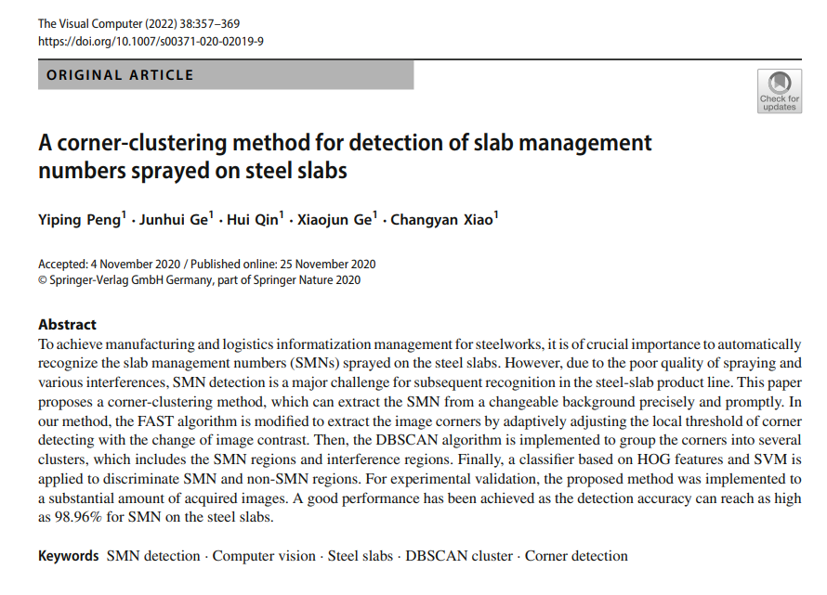 |  | 特征包括颜色[5]、边缘[6]、纹理[7]、笔画[8]、区域[9]、字符外观[10]和文本属性[11]。
2 | A learning approach with incomplete pixel-level labels for deep neural networks | NEURAL NETWORKS | 2020 | JCR 一区 | Nguyen Nhu-Van, La Rochelle University | Rigaud Christophe, La Rochelle University | Revel Arnaud, La Rochelle University | Burie Jean-Christophe, La Rochelle Université |  |  |  |  |  | 这个数据集已经被用作基准数据集，用于评估多种漫画书图像分析方法，包括气球分割（Dubray & Laubrock, 2019; Liu et al., 2016; Nguyen et al., 2019b; Rigaud et al., 2015）。
3 | Progressive Full Data Convolutional Neural Networks for Line Extraction from Anime-Style Illustrations | APPLIED SCIENCES-BASEL | 2020 | JCR 二区 | 辛宇辰，澳门科技大学。 | 王汉程,澳门科技大学 | 勞思光，澳門科技大學。 | 李均良，澳门科技大学。 |  |  |  |  |  | 另一方面，刘等人[23]通过文本检测提供了一种解决方案，用于从漫画中提取文本感知的气球。
4 | Comic MTL: optimized multi-task learning for comic book image analysis | INTERNATIONAL JOURNAL ON DOCUMENT ANALYSIS AND RECOGNITION | 2019 | JCR 三区 | Nhu-Van Nguyen, La Rochelle University | Rigaud Christophe, La Rochelle Université | Burie Jean-Christophe, La Rochelle University |  |  |  |  |  |  | 目前用于提取气球的方法基于图像处理中的常规技术，如轮廓、区域检测等[2,25,26,31,39]。
5 | Detecting Text in Manga using Stroke Width Transform | 2019 11TH INTERNATIONAL CONFERENCE ON KNOWLEDGE AND SMART TECHNOLOGY (KST) | 2019 | JCR 一区 | Piriyothinkul Boonyarith, King Mongkuts Institute of Technology Ladkrabang, Assistant Professor | Pasupa Kitsuchart, King Mongkuts Institute of Technology Ladkrabang | Sugimoto Masanori, Hokkaido University |  |  |  |  |  |  | 日本漫画在全世界广为人知，被称为“漫画”。关于漫画的研究非常广泛[1]–[7]，并且有为这些研究提供的基准数据集，包括Manga109[8]。
6 | Multi-task Model for Comic Book Image Analysis | MULTIMEDIA MODELING, MMM 2019, PT II | 2019 | JCR 四区 | Nhu-Van Nguyen, La Rochelle University | Rigaud Christophe, La Rochelle University | Burie Jean-Christophe, La Rochelle University |  |  |  |  |  |  | 目前用于提取气球的方法基于图像处理中的常规技术，如轮廓、区域检测等[3,14,18,25]。
7 | Histogram of Exclamation Marks and Its Application for Comics Analysis | 2017 14TH IAPR INTERNATIONAL CONFERENCE ON DOCUMENT ANALYSIS AND RECOGNITION (ICDAR 2017), VOL 3 | 2018 | JCR 一区 | Hiroe Sotaro, Tokyo University of Agriculture & Technology | Hotta Seiji, Tokyo University of Agriculture & Technology |  |  |  |  |  | 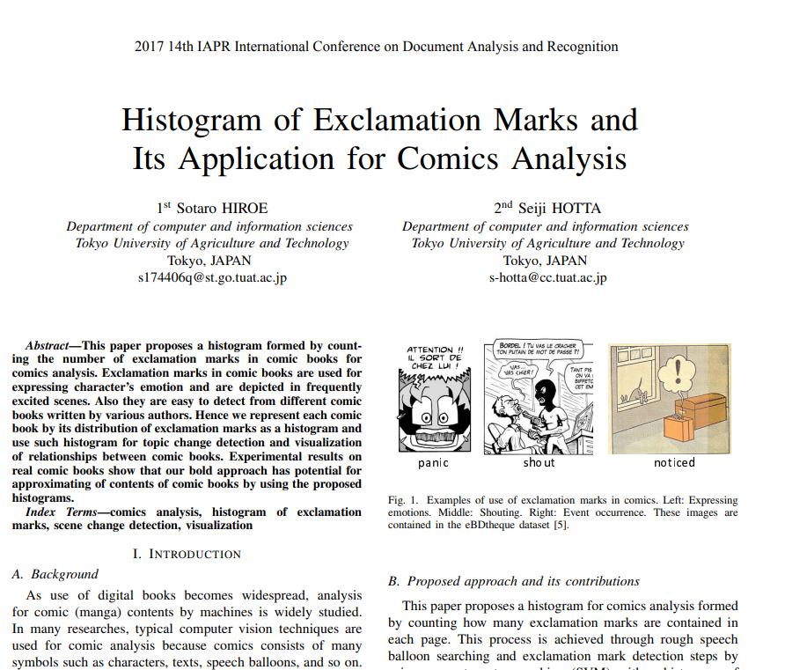 |  | 检测对话气泡区域有一些方法[8]–[11]，然而，这里我们使用典型的图像处理和SVM，因为实现简单。

